Mode d'emploi
Projet Qualité / Gestion des risques : Construisons ensemble les repères pour sécuriser nos organisations
Auto-évaluation des risques suivant la population accueillie
Objectif : Evaluer les différents niveaux de prévention des risques de santé de la population accueillie en se basant sur les recommandations de bonnes pratiques des différents risques étudiés
Cet outil se compose de plusieurs onglets : * Mode d'emploi * Risque d'Obésité, * Risque d'Escarres * Risque d'Iatrogénie * Risque de Dénutrition / Déshydratation * Risque de Dépression * Risque de Chutes * Risque Douleurs * Risque de Fausses routes * Risque d'Epilepsie * Risque des Troubles de l'élimination * Risque Bucco-dentaire Chaque onglet correspond à un risque particulier à évaluer, à l'aide d'affirmations réparties par thématique.
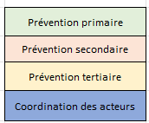 Les affirmations sont classées selon les thématiques suivantes : prévention primaire, secondaire, tertiaire, coordination des acteurs. Dans un souci de rendu visuel ces thématiques sont representées selon la légende suivante :
Les affirmations ont été classées dans les thématiques à partir des définitions de la prévention des maladies et de la promotion de la santé données par l'OMS et la HAS : "La prévention consiste à éviter l'apparition, le développement ou l'aggravation de maladies ou d'incapacités; Sont classiquement distinguées : la prévention primaire qui agit en amont de la maladie (ex : vaccination et action sur les facteurs de risque), la prévention secondaire qui agit à un stade précoce de son évolution (dépistages), et la prévention tertiaire qui agit sur les complications et les risques de récidive." HAS " La coordination des acteurs contient : -l’élaboration de politiques favorables à la santé, -la création d’environnements favorables, -le renforcement de l’action communautaire, - et la réorientation des services de santé." Charte d'Ottawa
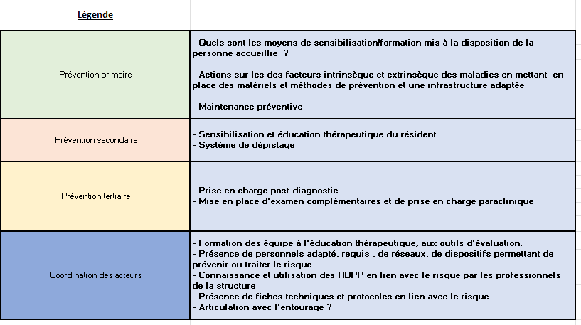 Voici les répartitions choisies en fonction des concepts vus précédemment :
Il s'agit de vous auto-évaluer sur la fréquence à laquelle vous correspondez pour chaque affirmation. Voici l'échelle qui est sous forme de liste déroulante : *Pas du tout satisfaisant (0) : la structure n’a pas initié de démarche en lien avec le critère : les documents, procédures, démarches, règles n’existent pas. *Plutôt pas satisfaisant (25) : la structure ne répond que très partiellement au critère : la plupart des documents, procédures, démarches, règles n’existent pas, ou ces documents existent mais ne sont pas connus ni appliqués. *Plutôt satisfaisant (50) : la structure répond en grande partie au critère : la plupart des documents, procédures, démarches, règles existent, ou l'ensemble des documents , procédures, démarches, règles existent mais ne sont qu’incomplètement connus et/ou appliqués. *Tout à fait satisfaisant (75) : la structure répond de façon parfaitement conforme au critère : les documents, procédures, démarches, règles existent, sont connues et appliquées. *Optimisé (100) : la structure répond de façon parfaitement conforme au critère, et il existe des indicateurs permettant de prouver et maintenir ce niveau de réponse. *NC : Non concerné Une fois l'auto-évaluation dûment remplie, vous l'envoyez à l'adresse mail suivante : requams2.0@requa.fr Vous recevrez les résulats sous forme de graphiques qui vous aideront à identifier rapidement sur quels risques , votre établissement est le plus performant et ceux qui doivent être améliorés. Les résultats vous permettront également de connaitre sur quel niveau de prévention vous êtes le plus performant et sur ceux devant être améliorés.
Références bibliographiques * Documents internes RéQua (Référentiel d'évaluation interne, Fiches PRIVI) * Définition type de prévention HAS : https://www.has-sante.fr/jcms/c_410178/fr/prevention#:~:text=Sont%20classiquement%20distingu%C3%A9es%20la%20pr%C3%A9vention,et%20les%20risques%20de%20r%C3%A9cidive * Charte OTTAWA 2006 : chrome-extension://efaidnbmnnnibpcajpcglclefindmkaj/https://www.euro.who.int/__data/assets/pdf_file/0003/129675/Ottawa_Charter_F.pdf * Risque d'Obésité: Surpoids et obésité de l’adulte : prise en charge médicale de premier recours. HAS , Septembre 2011 * Risque d'Escarres Dossier personne accompagnée Support de formation Inventaire du matériel de prévention disponible Protocoles de prise en charge
* Risque d'Iatrogénie Convention de coopération avec les médecins et pharmaciens libéraux Fiches de poste : ide, as et autre professionnels intervenants auprès des résidents Procédures et protocoles en rapport avec la prise en charge médicamenteuse Support ou logiciel de prescription et de traçabilité de l’administration Rapport d'inspection de l’ARS Evaluations ou audits éventuels réalisés Rapport d'inspection de la pharmacie Dossiers des personnes accueillies Supports d'information des personnes accueillies : plaquettes, affiches, dépliants, brochures, matériel audio et vidéo, ... Programmes d’éducation thérapeutique Documentation des avis pharmaceutiques et de leur suivi Retour d'expériences aux services de soins * Risque de Dénutrition / Déshydratation Protocoles de prise en charge dénutrition / déshydratation Activités culinaires Dossier résident : Recueil des goûts, Protocoles de prise en charge, Traçabilité des repas Traçabilité des repas (ingestions, refus, fausses routes, …) Fiche diététique Fiche de surveillance repas / boissons Plan de formation Résultats des enquêtes de satisfaction
* Risque de Dépression Dossier médical : Protocoles individuels de prise en charge de la dépression et de la souffrance psychique Echelles d’évaluation de la douleur Traçabilité de l’évaluation de la douleur Réajustement des prescriptionsSupport de formation Support d’information Plan de formation Conventions avec ressources externes * Risque de Chutes Dossier personne accompagnée Protocoles de prévention et de prise en charge des chutes Fiches d’événements indésirables * Risque Douleurs Dossier médical : Protocoles individuels de prise en charge, Prescriptions anticipées d’antalgiques, Echelles d’évaluation de la douleur,Traçabilité de l’évaluation de la douleur, Réajustement des prescriptions médicamenteuses Plan de formation * Risque de Fausses routes http://m.linut.fr/sites/default/files/files/Outils/InterClanGeri_Recos%20Detection%20%26%20pec%20trs%20deglut%20suj%20age%20etabl%20sante_2011_03.pdf * Risque d'Epilepsie https://www.has-sante.fr/jcms/p_3214468/fr/epilepsies-prise-en-charge-des-enfants-et-des-adultes
* Risque des Troubles de l'élimination Support de formation Protocole de surveillance Protocole de suivi alimentaire Protocole de suivi des boissons ingérées Protocoles de prise en charge Traçabilité du suivi des éliminations *Risque bucco-dentaire https://www.has-sante.fr/upload/docs/application/pdf/2010-10/corriges_synthese_carie_dentaire_version_postcollege-10sept2010.pdf https://www.sraenutrition.fr/wp-content/uploads/2020/04/rapport-ministeriel_handicap-et-sante-bucco-dentaire-2010.pdf http://www.creaihdf.fr/sites/www.creainpdc.fr/files/guide_de_recommandations_vf.pdf

